엔티티정보_품목등록관련
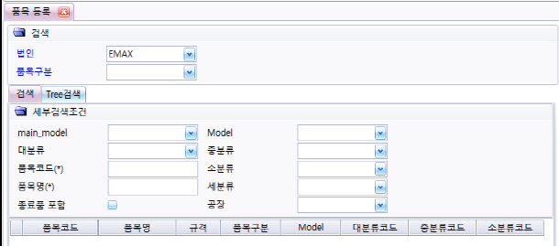
품목별 등록
 | 품목등록 항목

 | 검색

 | Tree 검색

품목별 세부등록
 | 품목 스펙

 | 단위 환산

 | 매입처

 | 매출처

 | 공정기준

 | 생산기준

 | 원자재

 | ECO

 | 도면파일

 | 검사/품목 이력

 | 첨부 문서

 | 품목 사진

엔티티정보_거래처관련
거래처 정보
 | 현황정보


거래처 등록
 | 등록 항목

 | 사용법인 세부항목

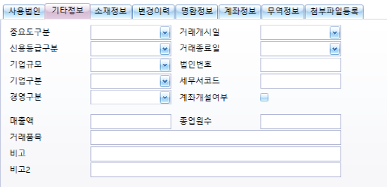
 | 기타정보/소재정보

 | 변경이력

 | 명함정보

 | 계좌정보

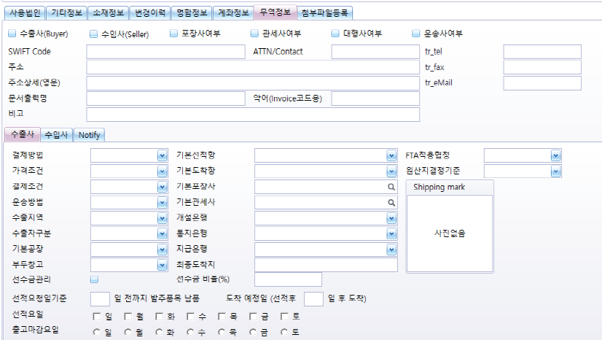
 | 무역거래 정보

 | 첨부파일

엔티티정보_생산계획_발주
생산계획
 | 계획차수(년간/수주)

 | 계왹(일정등록)

 | 생산지시

 | 기간별 지시현황

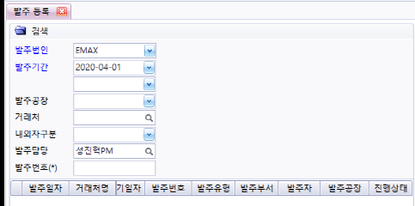
발주 등록

